Sheet1
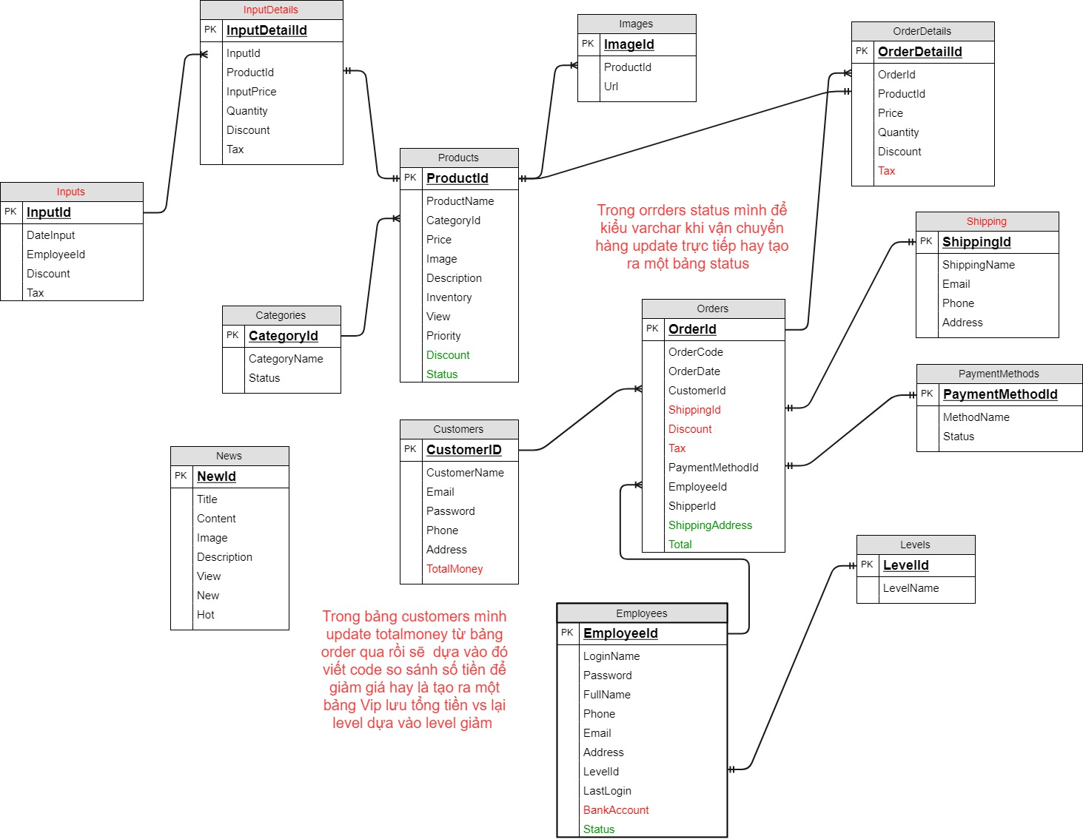
Bảng CATEGORIES (Bảng loại sản phẩm)
Tên cột | Giải thích | Kiểu dữ liệu | Maxlength | Ghi chú
CategoryId | Mã loại sản phẩm | Int | 10 | Khóa chính
CategoryName | Tên loại sản phẩm | Varchar | 50
Status | Xác nhận loại sản phẩm còn bán không | Bit

Bảng PRODUCTS (Bảng sản phẩm)
Tên cột | Giải thích | Kiểu dữ liệu | Maxlength | Ghi chú
ProductId | Mã sản phẩm | Int | 10 | Khóa chính
ProductName | Tên sản phẩm | Varchar | 50
CategoryId | Mã loại sản phẩm | Int | 10 | Khóa ngoại
Price | Giá sản phẩm | decimal
Description | Mô tả sản phẩn | text
Inventory | Hàng tồn kho | long
View | Số lượt xem sản phẩm | long
Priority | Giá trị ưu tiên của sản phẩm | int | 10
Discount | Giảm giá của sản phẩm | int
Status | Xác nhận loại sản phẩm còn bán không | Bit

Bảng NEWS (Bảng tin tức)
Tên cột | Giải thích | Kiểu dữ liệu | Maxlength | Ghi chú
NewId | Mã tin tức | Int | 10 | Khóa chính
Title | Tiêu đề của tin tức | Varchar | 50
Content | Nội dung của tin tức | Text
Image | Hình ảnh của tin tức | char | 50
Description | Mô tả cụ thể tin tức | Text
View | Số lượt xem tin tức | int
New | Tin tức mới không | Bit
Hot | Tin tức có hot không | Bit

Bảng CUSTOMERS (Bảng khách hàng)
Tên cột | Giải thích | Kiểu dữ liệu | Maxlength | Ghi chú
CustomerId | Mã khách hàng | Int | 10 | Khóa chính
CustomerName | Tên khách hàng | Nvarchar | 50
Email | Email khách hàng | Nvarchar | 100
Password | Mật khẩu khách hàng | varchar | 100
Phone | Số điện thoại của khách hàng | varchar | 15
Address | Địa chỉ của khách hàng | Nvarchar | 150
TotalMoney | Tổng tiền khách hàng mua | Decimal

Bảng IMAGES (Bảng lưu ảnh sản phẩm)
Tên cột | Giải thích | Kiểu dữ liệu | Maxlength | Ghi chú
ImageId | Mã loại ảnh | Int | 10 | Khóa chính
ProductId | Mã loại sản phẩm | Int | 10 | Khóa ngoại
Url | Tên lưu ảnh | varchar | 50

Bảng EMPLOYEES (Bảng nhân viên)
Tên cột | Giải thích | Kiểu dữ liệu | Maxlength | Ghi chú
EmployeeId | Mã nhân viên | Int | 10 | Khóa chính
LoginName | Tên đăng nhập | Nvarchar | 50
Password | Mật khẩu nhân viên | varchar | 100
FullName | Tên đầy đủ của nhân viên | Nvarchar | 100
Phone | Số điện thoại của khách hàng | varchar | 15
Email | Email của nhân viên | Nvarchar | 100
Address | Địa chỉ của khách hàng | Nvarchar | 150
LevelId |  | Int | 10 | khóa ngoại
LastLogin | Lần cuối login vào hệ thống | Datetime
BankAccount | Địa chỉ tài khoản ngân hàng | varchar | 50
Status | Trạng thái của nhân viên | Bit

Bảng LevelS (Bảng Level nhân viên)
Tên cột | Giải thích | Kiểu dữ liệu | Maxlength | Ghi chú
LevelId | Mã level | Int | 10 | Khóa chính
LevelName | Tên level | Nvarchar | 10

Bảng Orders (Bảng Orders Sản phẩm)
Tên cột | Giải thích | Kiểu dữ liệu | Maxlength | Ghi chú
OrderId | Mã order | Int | 10 | Khóa chính
OrderCode | Mã code order | varchar | 50
OrderDate | Ngày order | Date
CustomerId |  | int | 10 | Khóa ngoại
ShippingId |  | int | 10 | Khóa ngoại
Discount | Giảm giá của order | int | 10
Tax | Thuế của order | int | 10
PaymentMethodId |  | int | 10 | Khóa ngoại
EmployeeId |  | Int | 10 | Khóa ngoại
Status | Trạng thái của đơn hàng | Nvarchar | 20

Bảng OrderDetailS (Bảng chi tiết hóa đơn)
Tên cột | Giải thích | Kiểu dữ liệu | Maxlength | Ghi chú
OrderDetailId | Mã chik tiết hóa đơn | Int | 10 | Khóa chính
OrderId |  | int | 10 | khóa ngoại
ProductId |  | int | 10 | khóa ngoại
Price | Giá sản phẩm | Decimal
Quantity | Số lượng sản phẩm | int
Discount | Giảm giá trên sản phẩm | int | 10
Tax | Thuế trên sản phẩm | Int | 10

Bảng PaymentMethods (Bảng phương thức thanh toán)
Tên cột | Giải thích | Kiểu dữ liệu | Maxlength | Ghi chú
PaymentMethodId | Mã phương thức thanh toán | Int | 10 | Khóa chính
MethodName | Tên phương thức thanh toán | Nvarchar | 10
Status | Trạng thái còn dùng hay không | bit

Bảng Shipping (Bảng người nhận hàng)
Tên cột | Giải thích | Kiểu dữ liệu | Maxlength | Ghi chú
ShippingId | Mã nhận hàng | Int | 10 | Khóa chính
ShippingName | Tên người nhận hàng | Nvarchar | 100
Email | Email người nhận hàng | Nvarchar | 100
Phone | Số điện thoại người nhận hàng | varchar | 15
Address | Địa chỉ người nhận hàng | Nvarchar | 150

Bảng Inputs (Bảng nhập hàng)
Tên cột | Giải thích | Kiểu dữ liệu | Maxlength | Ghi chú
InputId | Mã nhập hàng | Int | 10 | Khóa chính
DateInput | Ngày nhập hàng | Date
EmployeeId |  | Int |  | Khóa ngoại
Discount | Giảm giá | int | 15
Tax | Thuế | int | 15

Bảng InputDetails (Bảng nhập hàng chi tiết)
Tên cột | Giải thích | Kiểu dữ liệu | Maxlength | Ghi chú
InputDetailId | Mã nhaajpl hàng chi tiết | Int | 10 | Khóa chính
InputId |  | int | 10 | Khóa ngoại
ProductId |  | Int | 10 | Khóa ngoại
InputPrice | Giá sản phẩm nhập hàng | Decimal
Quantity | Số lượng nhập hàng | int
Discount | Giảm giá sản phẩm nhập hàng | int | 15
Tax | Thuế nhập hàng | int | 15

